每日温度数据
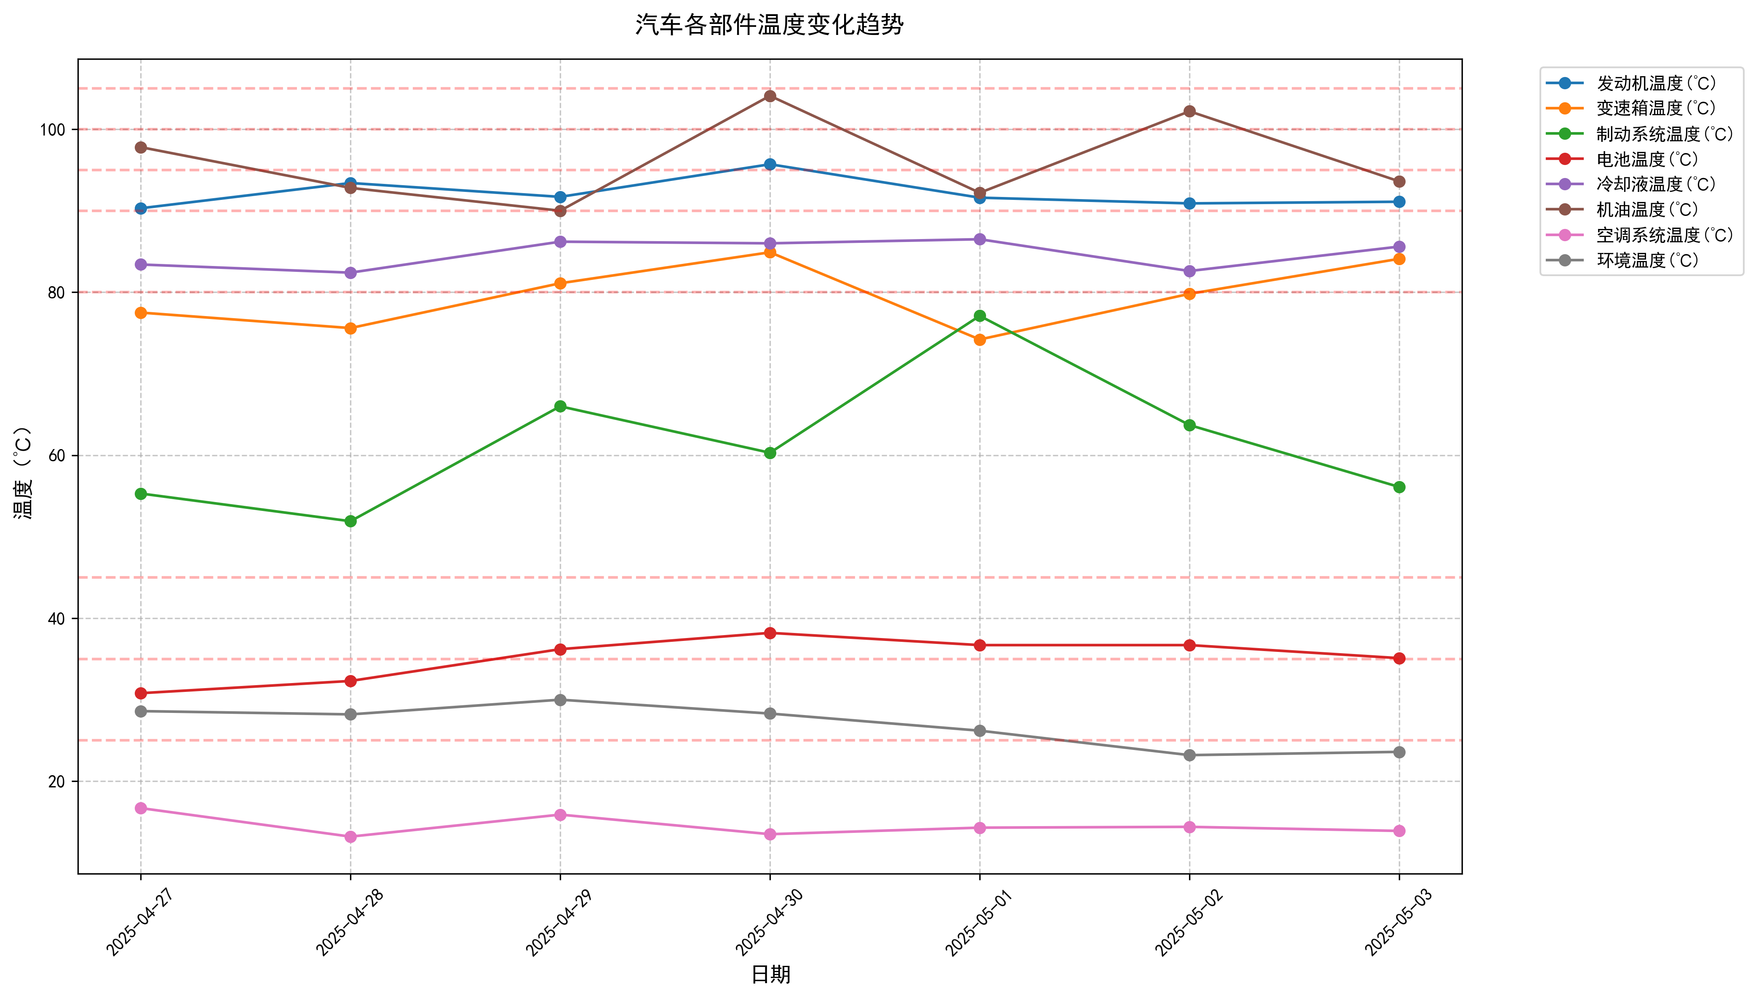
日期 | 发动机温度(℃) | 变速箱温度(℃) | 制动系统温度(℃) | 电池温度(℃) | 冷却液温度(℃) | 机油温度(℃) | 空调系统温度(℃) | 环境温度(℃)
2025-04-27 | 90.3 | 77.5 | 55.3 | 30.8 | 83.4 | 97.8 | 16.7 | 28.6
2025-04-28 | 93.4 | 75.6 | 51.9 | 32.3 | 82.4 | 92.8 | 13.2 | 28.2
2025-04-29 | 91.7 | 81.1 | 66 | 36.2 | 86.2 | 90 | 15.9 | 30
2025-04-30 | 95.7 | 84.9 | 60.3 | 38.2 | 86 | 104.1 | 13.5 | 28.3
2025-05-01 | 91.6 | 74.2 | 77.1 | 36.7 | 86.5 | 92.2 | 14.3 | 26.2
2025-05-02 | 90.9 | 79.8 | 63.7 | 36.7 | 82.6 | 102.2 | 14.4 | 23.2
2025-05-03 | 91.1 | 84.1 | 56.1 | 35.1 | 85.6 | 93.6 | 13.9 | 23.6

